상품제안서
응급키트 구급파우치 20.5x5.5x14cm | 상품코드: S41912

 |  |  |  |  |  |  | 02-713-8555 | www.synergygift.co.kr
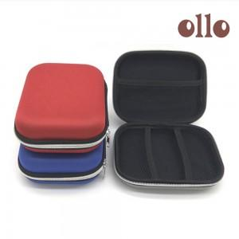

【상세/제작정보】

【인쇄/포장옵션】 | 실크, 스티커 / OPP(비닐)

【공급단가】 | 수량 | 50~ | 100~ | 300~ | 1,000~ | 3,000~
*VAT별도 | 레드 | 4,550원 | 4,480원 | 4,370원 | 4,200원 | 4,020원
 | 블루 | 4,550원 | 4,480원 | 4,370원 | 4,200원 | 4,020원
 | 오렌지 | 4,550원 | 4,480원 | 4,370원 | 4,200원 | 4,020원

【상품 URL】 | https://www.synergygift.co.kr:443/src/goods_detail.php?gdno=41912

